界面&功能
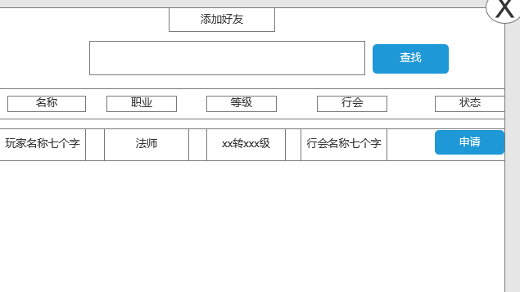
好友系统

 |  | 功能入口
 |  | 主界面点击“好友”入口进入

好友 |  |  | 功能规则
1
2
3
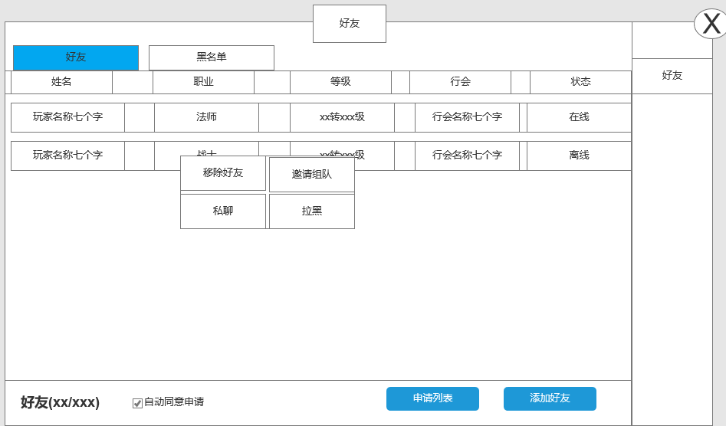
4
 | 好友列表
 |  |  |  | 1、 | 界面标题
 |  |  |  | ▶ | 文本内容，无过多功能。
 |  |  |  | 2、 | 关闭按钮
 |  |  |  | ▶ | 点击关闭界面，无其他功能。
 |  |  |  | ▶ | 按钮点击需要按下效果。
5
 |  |  |  | 3、 | 页签按钮
 |  |  |  | ▶ | 共有两个按钮，按钮需要有按下效果。
 |  |  |  | ▶ | 点击切换页签。
 |  |  |  | 4、 | 显示信息
 |  |  |  | ▶ | 显示每个角色的对应信息。
 |  |  |  | 5、 | 名字信息
 |  |  |  | ▶ | 点击后出现操作信息框
 |  |  |  | ▶ | 操作按钮点击会弹出二级操作界面。
 |  |  |  |  | ▶ | 二级操作界面上共有六个按钮，按钮会分为两个状态。
 |  |  |  |  |  | ▶ | 六个按钮分别有对应功能，且会根据对应功能限制等条件判断按钮展示逻辑。
 |  |  |  |  |  | ▶ | 移除好友：点击后弹出二级确认界面，确认后该角色从好友列表中移除。（此时客户端应刷新界面）
 |  |  |  |  |  | ▶ | 加黑名单：点击后弹出二级确认界面，确认后该角色从好友列表中移除并添加至黑名单列表。
 |  |  |  |  |  |  | ▶ | 黑名单：黑名单逻辑将在后方写清。 | 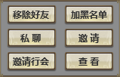 | 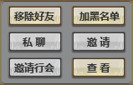
 |  |  |  |  |  | ▶ | 私聊：点击后跳转到聊天界面，将在后方写出。
8
9
 |  |  |  |  |  |  | ▶ | 若对应玩家为离线状态则无法发送私聊，按钮则置灰处理。
6
7
 |  |  |  |  |  | ▶ | 邀请组队：点击后向对方玩家发出组队邀请，与组队同理。
 |  |  |  |  |  |  | ▶ | 若当前玩家队伍已满则按钮置灰，点击并返还“当前队伍成员已满”提示。

 |  |  |  | ▶ | 在线状态：若玩家在线，则状态显示为“在线”若使用文字标记则显示为“绿色”；若玩家离线，使用字色标记则显示为灰色。
 |  |  |  | 6、 | 好友信息
 |  |  |  | ▶ | 显示好友列表的数量信息，显示格式为：在线数量/总好友数量。
 |  |  |  |  | ▶ | 在线数量字色需要为“绿色”
 |  |  |  | 7、 | 自动同意
 |  |  |  | ▶ | 勾选后自动同意好友申请，不需审批
 |  |  |  | ▶ | 勾选状态一直保留，需玩家手动取消勾选

 |  |  |  | 8、 | 申请列表
 |  |  |  | ▶ | 点击后弹出申请列表界面。
 |  |  |  | 9、 | 添加好友
 | 黑名单列表 |  |  | ▶ | 点击后弹出添加好友界面。

 | 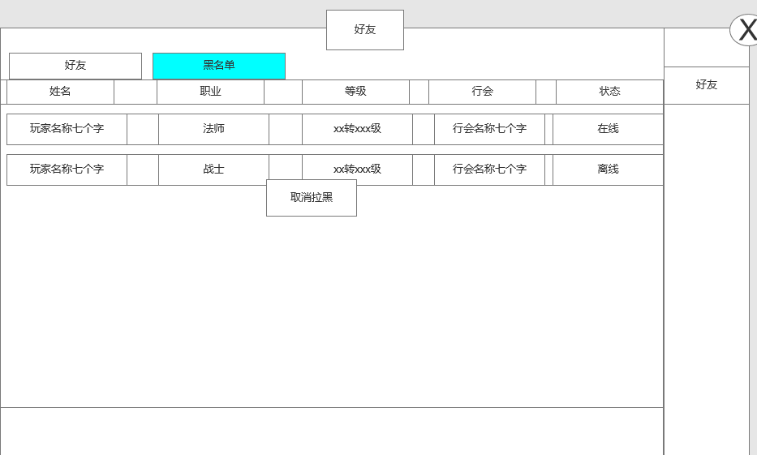

1

2
 |  |  |  | 与好友界面相差不大，只阐述区别部分，
 |  |  |  | 1、 | 玩家名字信息
 |  |  |  | ▶ | 只显示玩家信息，不显示操作面板。
 |  |  |  | 2、 | 信息栏
 |  |  |  | ▶ | 点击仅显示取消拉黑按钮

 |  |  |  | 3、 | 界面底部
 |  |  |  | ▶ | 界面底部不显示任何信息及任何功能按钮。
 |  |  |  | 4、 | 黑名单权限逻辑。
 |  |  |  | ▶ | 被拉黑玩家无法向玩家发送消息及任何邀请。

3

 | 申请列表 |  |  | 1、 | 主界面信息
 |  |  |  | ▶ | 当收到申请好友信息时，主界面有闪动图标
 | 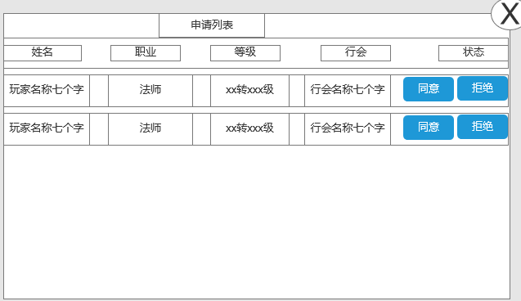 |  |  |  |  | 
 |  |  |  | ▶ | 点击打开申请列表

 | 添加好友界面
 |  |  |  | 1、 | 添加好友界面
 | 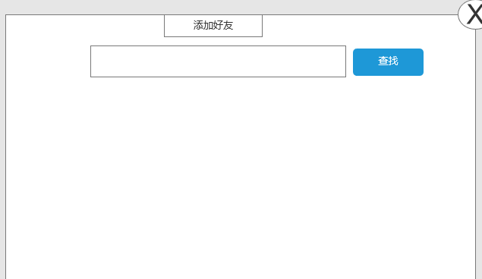 |  |  | ▶ | 未查找玩家时候显示背景图
 |  |  |  | ▶ | 查找到玩家后，显示玩家的基础信息
 |  |  |  |  | 玩家名称，职业，行会，等级和状态

界面参考
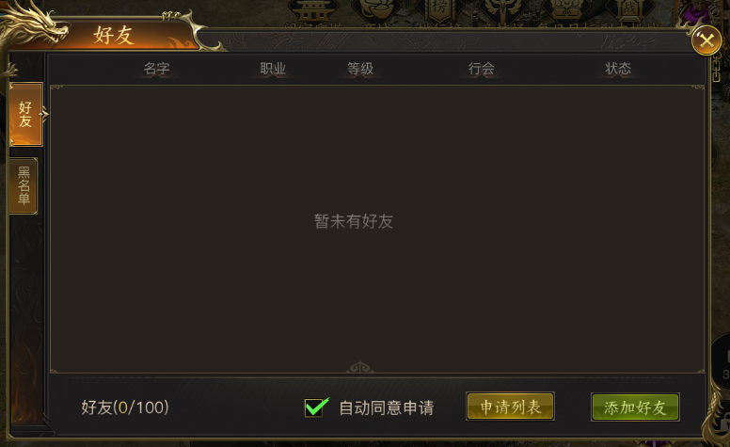
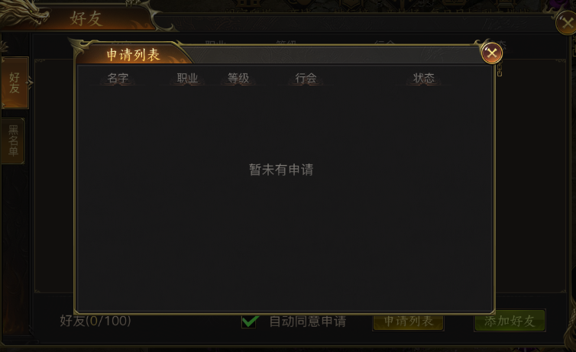
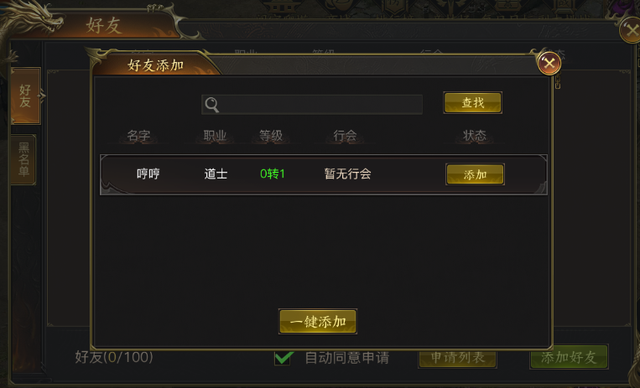
参考界面

美术需求
美术需求

 | UI需求
 | 序号 | 类型 | 对应界面 | 内容描述 | 功能需求 | 备注 | 参考图
 | 1 | UI | 好友界面
 | 2 | UI | 申请列表界面
 | 3 | UI | 添加好友界面

 | 原画需求
 | 序号 | 类型 | 对应界面 | 内容描述 | 功能需求 | 备注 | 参考图
 | 无

 | ICON需求
 | 序号 | 类型 | 图标需求 | 内容描述 | 功能需求 | 尺寸需求 | 参考图
 | 1 | ICON
 | 2
 | 3

 | 动效需求
 | 序号 | 类型 | 描述 | 内容描述 | 功能需求 | 备注 | 参考图
 | 1

 | 其他
 | 序号 | 类型 | 对应界面 | 内容描述 | 功能需求 | 备注 | 参考图
 | 1 | 社交入口 | 主界面的社交入口 | 界面入口 |  |  | 
 | 2 | 好友邀请闪动按钮 | 好友邀请闪动按钮 | 界面入口 |  |  | 

